PLA ROJO KARDENAL
 | Costo | total en gr | uso en gramos | fecha | impresión | filamento restante
PLA ROJO | 275 | 1000 | 15.8 | 2026-01-31 | torre temp | 984.2 |  |  | 1 par llavero lego | 3.1 | llavero encajable (1pza) |  | 1.93 | 3,9 las dos
 | SHORTCUTS | 984.2 | 30 | 2026-01-31 | flujos | 954.2
 |  | 954.2 | 0.87 | 2026-01-31 | retracciones | 953.33
 |  | 953.33 | 0.87 |  | retracciones | 952.46
 |  | 952.46 | 3.45 |  | cubo | 949.01
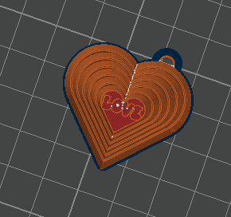
 |  | 949.01 |  |  | llaveros lego | 949.01 |  | 4 piezas | llavero puzle | 6.09
 |  | 949.01 | 2.7 |  |  | 946.31 |  |  |  |  | llavero fidget | 12.29
 |  | 946.31 | 14.27 |  | tanda llaveros rojos | 932.04 | failed
 |  | 932.04 | 30.36 |  | tanda llaveros rojos | 901.68
 |  | 901.68 | 0.9 |  | teclado | 900.78
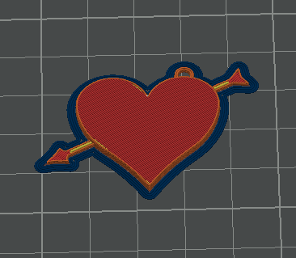
 |  | 900.78 | 14.28 |  | Cassete | 886.5 | failed
 |  | 886.5 | 3.9 |  | llavero encajable | 882.6
 |  | 882.6 | 4.56 |  | llavero engranes | 878.04 |  |  | llavero plan | 1.05
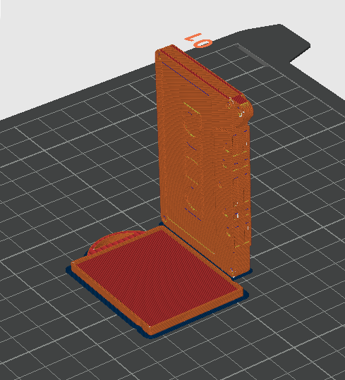
 |  | 878.04 | 20 |  | cassete y otros | 858.04
 |  | 858.04 | 26.82 |  | soporte mesh | 831.22
 |  | 831.22 | 12.25 |  | CORAZON YANE | 818.97
 |  | 818.97 | 174 |  | piezas soporte | 644.97
 |  | 644.97 | 74.09 |  | piezas soporte2 | 570.88 |  |  |  |  | cassetey marco | 14.28
 |  | 570.88 | 11.04 | 2026-02-07 | corazones yaneli | 559.84 | 39m |  | llavero flex | 4.54
 |  | 559.84 | 4.15 |  | mitad romi | 555.69 | 13m
 |  | 555.69 | 25.94 | 2026-02-12 | rosas base | 529.75 | 8h 55
 |  | 529.75 | 11.23 |  | corazones yaneli y collares snoopy | 518.52 | 49m
 |  | 518.52 | 1 | 2026-02-24 | lengua taz | 517.52 | 8m
 |  | 517.52 | 58.81 | 2026-03-07 | cuello snoopy y soporte joycons | 458.71 | 6h
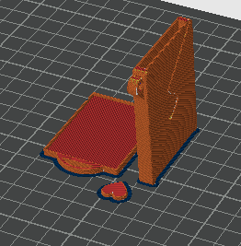
 |  | 458.71 | 17.78 | 2026-03-10 | litofaniacanek | 440.93 | 1h39m | fail
 |  | 440.93 | 17.96 |  | litofaniacanek | 422.97 |  |  | llavero sobre |  | legoman | 4.12
 |  | 422.97 | 17.96 |  | litofaniacanek retry 3 | 405.01 | 1h39m |  | 15,16 g
 |  | 405.01 | 0.45 | 2026-04-02 | collar snoopy toño2 | 404.56 | 5m
 |  | 404.56 | 18.38 | 2026-04-21 | TEST IRON | 386.18 | 1h 22
 |  | 386.18 | 5 | 2026-04-28 | esferas corona | 381.18 | 38m
 |  | 381.18 | 1.22 | 2026-05-11 | collar snoopy cristi | 379.96 | 7m
 |  | 379.96 | 16.89 | 2026-05-23 | rojos mouses | 363.07 | 1h
 |  | 363.07 | 10.91 |  | retry rojos | 352.16
 |  | 352.16 |  |  |  | 352.16
 |  | 352.16 |  |  |  | 352.16
 |  |  |  |  |  | 0

